Додаток №1
 |  |  |  |  |  |  | Додаток №1 до Запиту №2306/2307/2329АР
 | Форма цінової пропозиції

(Назва Учасника), надає свою пропозицію щодо участі у закупівлі захисного спорядження .
Відомості про підприємство

Відомості про особу (осіб), які уповноважені представляти інтереси Учасника

№ п/п | Технічні характеристики та опис |  |  |  | ОВ | Кількість | Ціна, за одиницю, (з урахуванням всіх податків і зборів) * | Вартість, грн., (з урахуванням всіх податків і зборів) *

 | Запит**
 | Назва | Візуалізація | Характеристики | Пропозиція (вказати модель (торгову марку), виробника, параметри та характеристики продукції, фотографія товару обов'язково) | Запит | Запит
Лот №1
1 | Рятувальний жилет PALM Extrem або аналог |  | Манжети: еластичні, щільно прилягають , зменшуючи проникнення води. Анатомічний рухомий крій із панелями Flex Formed Foam; Великі передні кишені із внутрішніми відділеннями; Кишені на грудях для стропорізу; Велика внутрішня кишеня на задній панелі - для документів, питної системи тощо; Розстібається спереду для зручного вдягання; Широкі плечові ремені для зручного перенесення човнів на плечі; Ремінь на поясі "3D anti ride-up" для запобігання підстрибуванню жилета; Розміри рятувальних жилетів XS/S - 4 M/L - 8 L/XXL - 8 Сертифікація безпеки: Відповідність стандарту - EN ISO 12402-5/12402-6 |  | шт | 20 | 0.00 ₴ | 0.00 ₴

2 | Рятувальний шолом для роботи на гірській річці RSI Current Pro Helmet - шолом для каякінгу та рафтингу із захистом для вух або аналог | 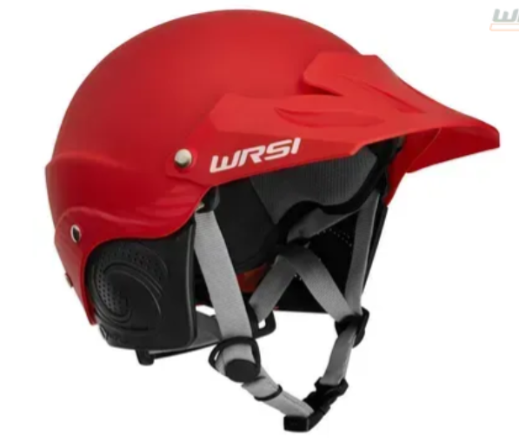 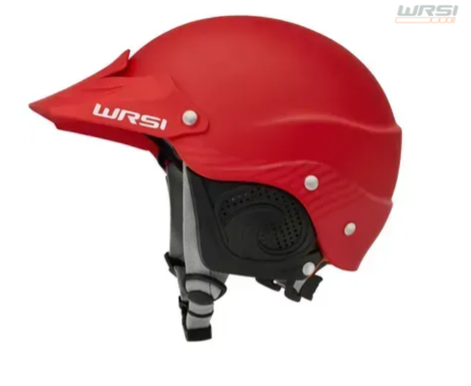 | Конструкція шолома: Багатошарова chell корпусу з ABS - пластику з підкоробленням з поліуретану (polyurethane sub-shell), що ефективно розсіює удари, NRS OMTC Внутрішній шар з амортизуючої EVA-піни, що додає безпеки при ударі NRS OMTC Регулювання та фіксація: Регульований O-Brace Harness, що прилягає до потилиці для стабільного позиціювання шолома на голові Система Interconnect Retention System, яка саморегулюється при динамічному навантаженні та утримує шолом на місці під впливом водного потоку Захист вух: Знімні, перфоровані накладки на вуха — забезпечують тепло, захист від ударів, та не заважають сприймати зовнішні звуки Комфорт та обробка: М’яка, дихаюча вкладка-лайнер, що стискається для комфортного прилягання. Лайнер можна легко зняти, висушити, випрати або замінити при потребі Додаткові елементи: Віга (блискуча) — інтегрована для захисту від сонця і дощу Без вентиляції — вентиляційні отвори відсутні (на відміну від базової моделі Current) Розміри: S/M: обхват голови 53–56 см (20.9–22.0 дюймів) M/L: обхват 54–59 см (22.0–23.2 дюйми) L/XL: обхват 59–62 см (23.2–24.4 дюйми) Вага: розмір M/L важить приблизно 1.75 lbs (~0.8 кг) Сертифікація безпеки: Відповідає стандарту CE EN 1385 — європейський стандарт для водних спортивних шоломів Виробник: компанія NRS Характеристика: ABS пластик з поліуретановим підкріпленням EVA амортизуючий шар + знімний лайнер O-Brace Harness + Interconnect system Змінні перфоровані накладки на вуха Розміри (дюйми): S/M (53–56 см) (20.9–22.0 дюймів) M/L (54–59 см) (22.0–23.2 дюйми) L/XL (59–62 см) (23.2–24.4 дюйми) Вага (M/L): не більше 0.8 кг XS/S (48–55 см) - 4 M/L (54–59 см) - 10 L/XL (59–62 см) - 6 Сертифікація безпеки: Відповідність стандарту CE EN 1385 |  | шт | 20 | 0.00 ₴ | 0.00 ₴

3 | Рятувальний кінець з поясом (для роботи на гірській річці) PALM Ocean Pro Towline 10 m -буксирувальна система з поясом -самоскидом для морського каякінгу для роботи на гірській річці або аналог |  | Ocean Pro Towline – це мультифункціональна буксирувальна система з поясом-самоскидом для виконання рятувальних та страхувальних робіт. Страхова система призначена в першу чергу для буксирування каяків у разі травми під час походів або при необхідності буксирування (поронькового) каяку без весляра. Буксирувальна система оснащена міцним плаваючим шнуром довжиною 10 м. із дихтюмом-компенсатором для запобігання різким ривкам під час буксирування. Система також обладнана міцним пластиковим карабіном, який ховається всередину пояса або ховається разом із мотузкою у сумочку на поясі. Страхова система у крайніх випадках також може бути використана як рятувальний шнур. Характеристики: регульований пояс універсального розміру обладнаний замком/пряжкою для швидкого скидання; міцний нейлоновий шнур, що плаває, довжиною 10 м. і товщиною 6 мм; система обладнана дихтюмом-компенсатором для зменшення ривків; карабін Seadog, не схильний до корозії з нержавіючої сталі; шнур ховається у сумочку (неопреновий мішок з міцного матеріалу Cordura® 500D); додаткове кільце на поясі для фіксації карабіна; світловідбивальні вставки на сумці для шнура. |  | шт | 5 | 0.00 ₴ | 0.00 ₴

Всього вартість по Лоту № 1 грн* |  |  |  |  |  |  | 0.00 ₴
Лот №2
6 | Жилет страхувальний Secumar Swift | 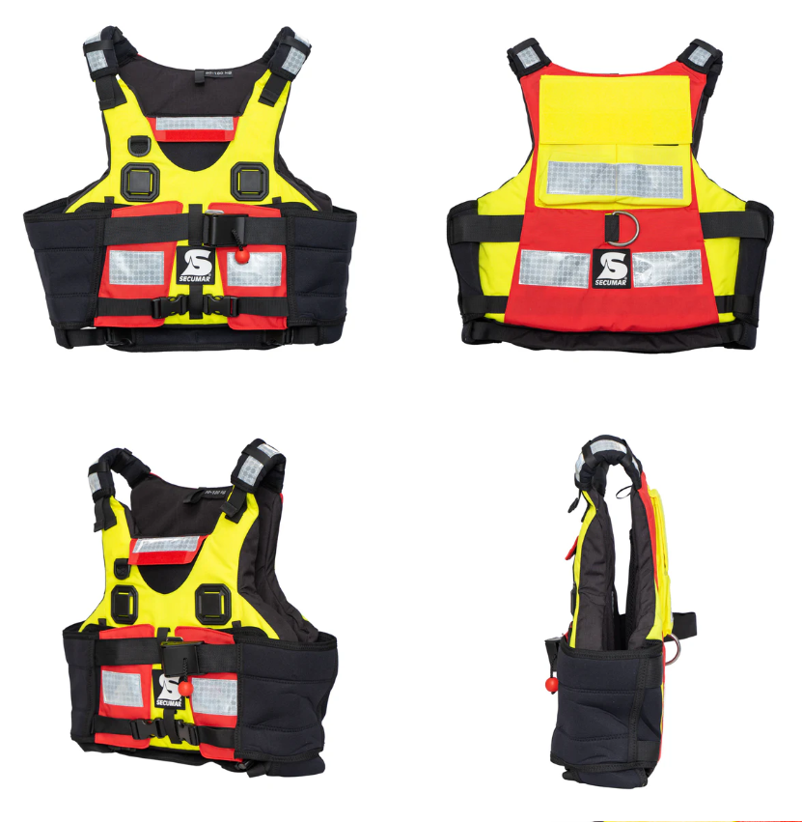 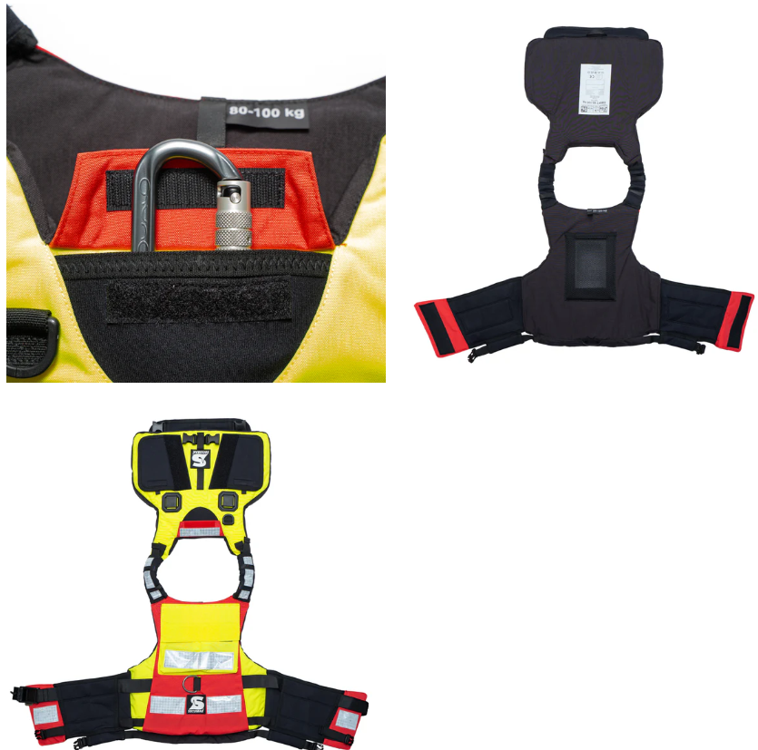 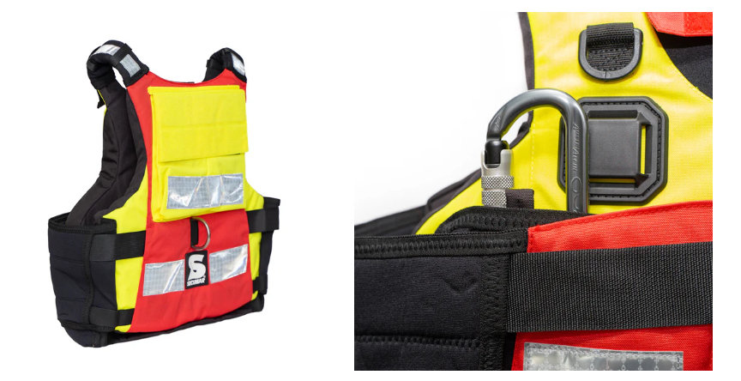 | Розміри: S - 7, М -7, L - 10, XL -8, XXL - 5 Плавучість: супер м'яка піна плавучості - для максимального комфорту Тип No 17542 Жилет / рятувальний жилет плавучість Type 50 Відповідно до EN ISO 12402-5:2020 та EN ISO 12402-6:2020 Колір: червоно-чорний Розміри: S, M, L, XL, XXL, Обладнання: повністю еластичні неопренові бічні панелі із застібкою на липучці;Швидкознімний нагрудний ремінь - для активного та пасивного порятунку, зі складною пряжкою, силовою відхиляючою пластиною та м'ячем, що відкривається; D-подібне кільце коров'ячий хвіст - для стикування страхувальних строп; м'які плечові лямки зі світловідбиваючими смугами на плечах;2 кишені для карабінів, аварійних ножів тощо.Чохол на шию - для дрібних предметів, що зберігаються без втрат. Задня кишеня всередині з сітчастої тканини для аптечки;Зовнішня задня кишеня на липучці для ідентифікації; Утримуючий пристрій карабіна з швидкознімним відкриванням;2 універсальні кріпильні пластини для ножів і т.д. Петлі спереду і ззаду для кріплення пахового ременя Відповідно до EN ISO 12402-5:2020 та EN ISO 12402-6:2020 |  | шт | 37 | 0.00 ₴ | 0.00 ₴
Всього вартість по ЛОТУ № 2 в грн* |  |  |  |  |  |  | 0.00 ₴
Лот №3
1 | Рятувальний шолом для роботи на гірській річці RSI Current Pro Helmet - шолом для каякінгу та рафтингу із захистом для вух або аналог |  | Розмір 40 (25,5 см стелька) - 2 шт Розмір 41(26,5 см стелька) - 2 шт Розмір 42 (27 см стелька)- 2 шт Розмір 43 (28 см стелька)- 1 шт Розмір 44 (28,5 см стелька) - 2 шт Розмір 47 (30,5 см стелька) - 3 шт Матеріал верхньої частини:Нейлон 210D з внутрішнім прогумованим (PVC) шаром (для водонепроникності) Матеріал нижньої частини (чоботи / нижня піногумова частина) Водостійка пеногумова (EVA) / пінорума (EVA-піна) Підкладка Дихаюча вологовідвідна сітка Підошва Антиковзка, спеціально продумана для риболовних місць Водо- / вологозахист Прогумовані шари + водонепроникний верхній матеріал Додаткові елементи Внутрішній водонепроникний кишеня;Регульовані лямки / ремінь на талії;Підсилення в місцях згину (коліна) — у деяких версіях;Вага / маса;Приблизно 2 кг;Обхват грудей 120 см” |  | шт | 12 | 0.00 ₴ | 0.00 ₴

2 | Рятувальний круг |  | Технічні характеристики: Колір - УФ-стійкий помаранчевий Матеріал оболонки - Поліетилен високого тиску Матеріал заповнювача - Пінополіуретан Рятувальний леєр Полоси світлоповертаючей стрічки |  | шт | 2 | 0.00 ₴ | 0.00 ₴

Всього вартість по ЛОТУ № 3 в грн* |  |  |  |  |  |  | 0.00 ₴
Всього вартість по ЛОТУ № 1, ЛОТУ № 2, ЛОТУ № 3 в грн* |  |  |  |  |  |  | 0.00 ₴
* Товариство Червоного Хреста України є громадською неприбутковою організацією і просить надати максимальні знижки на товари, вказані у тендерній пропозиції.
** Закупівля відбувається окремими лотами
Примітка: вартість одиниці продукції та загальну вартість пропозиції потрібно заповнювати у гривнях, зазначаючи цифрове значення, яке має не більше двох знаків після коми.

Умови оплати: _________________ (прописати)
Термін доставки з дати підписання договору: _________________ (календарних днів, прописати)
Ми погоджуємось, що всі витрати, пов’язані з доставкою товару, завантажувально-розвантажувальними роботами, здійснюються за рахунок Постачальника відповідно до розподілу, вказаного у Додатку №2.
Ми ознайомлені та погоджуємося з Умовами типового Договору ТЧХУ (Додаток №3 до Запиту).
Ми погоджуємося з умовами, що Замовник має право розділити дану закупівлю між декількома постачальниками за умови наявності більш вигідних умов на різні позиції.
Ми погоджуємося з умовами, що Замовник має право самостійно змінювати обсяги закупівлі в залежності від наявного фінансування до підписання договору.
Ми погоджуємося з умовами, що Ви можете відхилити нашу чи всі надані пропозиції, та розуміємо, що Ви не обмежені у прийнятті будь-якої іншої пропозиції з більш вигідними для Вас умовами.
Ми погоджуємось зафіксувати цінову пропозицію протягом 90 днів календарних днів з моменту подачі
Подаючи свою пропозицію ми підтверджуємо повну комплектацію та відповідність умовам зазначеним у Оголошенні.
Учасники повинні надсилати тендерні пропозиції з підписом і печаткою

 | Керівник організації/ФОП:____________________________ ( ____________________)
 | МП підпис ПІБ

